9月
ラ・メールだより 9月


つどいの広場ラ・メールは平成27年1月に子育てをするいこいの場、子育て支援をする場として開設しました。
毎月のイベントなども予定していますので、乳幼児の子育て真っ最中のママさんパパさん、
お子様連れで気軽に遊びに来てください。おもちゃや絵本のあるお部屋でお待ちしています。
月 |  | 火 | 水 | 木 |  | 金 | 土 | 日
 |  | 1 ●ランチタイム | 2 ●避難訓練 | 3 ●ランチタイム |  | 4 ●ランチタイム | おやすみです
 |  | 12：00～13：00 | 「アルファ米の試食会」 | 12：00～13：00 |  | 12：00～13：00
 |  | 前日までに要予約 | 11：00～11：30 | 前日までに要予約 |  | 前日までに要予約
 |  |  | 要予約 8/19（水）～
 |  |  | ●ランチタイム
 |  |  | 12：00～13：00
 |  |  | 前日までに要予約
7 ●身体測定 |  | 8 ●ブックスタート | 9 ●ランチタイム | 10 ●絵本と仲良し |  | 11 ●ランチタイム
11：00～11：30（ひよこちゃん） |  | 10：30～10：50 | 12：00～13：00 | 「絵本読み聞かせ＆ふれあい遊び」 |  | 12：00～13：00
14：00～14：30 |  | 要予約 随時 | 前日までに要予約 | 10：30～10：50 |  | 前日までに要予約
要予約 8/24（月）～ |  | ●ランチタイム |  | 要予約 8/27（木）～
●ランチタイム |  | 12：00～13：00 |  | ●ランチタイム
12：00～13：00 |  | 前日までに要予約 |  | 12：00～13：00
前日までに要予約 |  |  |  | 前日までに要予約
14 ●ベビーマッサージ |  | 15 ●ランチタイム | 16 ●ランチタイム | 17 ●「美ママ体操」 |  | 18 ●ランチタイム
前城邦子先生 |  | 12：00～13：00 | 12：00～13：00 | 古谷ひろみ先生 |  | 12：00～13：00
10：30～11：00 |  | 前日までに要予約 | 前日までに要予約 | 11：00～11：30 |  | 前日までに要予約
要予約 8/31（月）～ |  |  |  | 要予約 9/3（木）～
●ランチタイム |  |  |  | ●ランチタイム
12：00～13：00 |  |  |  | 12：00～13：00
前日までに要予約 |  |  |  | 前日までに要予約
21 |  | 22 | 23 | 24 ●9月のお誕生日会♪ |  | 25 ●貼って～♪塗って～♪ | 26
 |  |  |  | 10：30～11：00 |  | 壁面製作の日 | パパの日 要予約 随時
おやすみです |  | おやすみです | おやすみです | 要予約 9/10（木）～ |  | 先着10名
 |  |  |  | ●ランチタイム |  | ●ランチタイム
 |  |  |  | 12：00～13：00 |  | 12：00～13：00
 |  |  |  | 前日までに要予約 |  | 前日までに要予約

28 ●ひよこちゃんタイム |  | 29 ●地域交流会 | 30 ●多胎児交流の日♪
10：00～12：00 |  | 「放出憩いの家で敬老の日」 | 10：00～12：00
●ランチタイム |  | 10：15～10：30 | 要予約 随時
12：00～13：00 |  | 要予約 9/15（火）～ | ●ランチタイム
前日までに要予約 |  | ●ランチタイム | 12：00～13：00
 |  | 12：00～13：00 | 前日までに要予約
 |  | 前日までに要予約

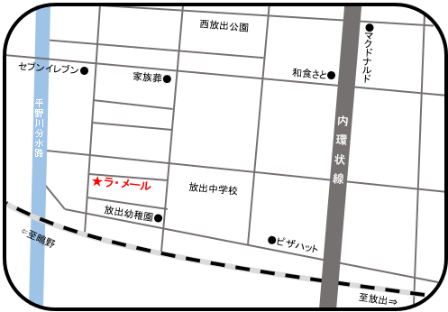
🌼 マンションの正面入口にて４１０号室の
 | インターフォンを押して名前を言ってください♪♪
🌼 自転車、ベビーカーはマンション駐車場２８～２９番に
 |  | 置いて下さい（お車ではお越し頂けません）
🌼 開設時間は、AM１０：００～ＰＭ３：００です。

🌼 ミルク用のお湯は用意しています。
※台風などの接近の際には、ご利用の皆様の安全を第一に、次のとおり取り扱いますのでお理解ご協力をお願いします。 ・大阪市内に「暴風警報」が発令中は臨時休業します。 ・ご利用中に発令があった場合はお知らせしますので、帰り道等の安全確認を行ったうえで帰宅して下さい。 ・「暴風警報」が解除された場合、施設や周辺地域の安全確認をしたうえで事業を再開します。 ・「暴風警報」が発令されていなくても、施設周辺の風雨、河川等の状況により、皆様の安全確保のため臨時休業する場合がありますので、ご了承ください。

 |  |  |  |  | 大阪市城東区放出西3-6-1 ファーストパレス410号室
 |  |  |  |  | TEL 06-6969-0005 FAX 06-6969-0006
※9月の予定は、Instagramでもご覧いただけます。
「lamer0005」もしくは「つどいの広場ラメール放出西」で検索いただくか、右のQRコードを読み込んでください。

施設の写真や、イベント時の写真等もアップしているので、皆さん気軽にのぞいてみて下さいネ。

